상품제안서
[액센] BS120 캠핑 랜턴 블루투스 스피커 | 상품코드: F31245

 |  |  |  |  |  |  | 02-412-0044 | www.easy1.co.kr
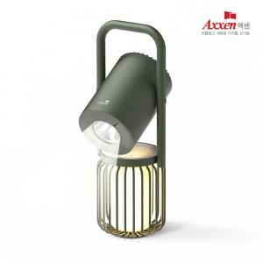

【상세/제작정보】 | <p><span style="font-size: 12pt;"><b></b></span></p><p><span style="font-size: 12pt;"><b>**&nbsp;</b></span><span style="font-size: 16px;"><b>10개 미만 주문-&nbsp;</b></span><b style="font-size: 16px;">레이저인쇄 통합 30,000원</b></p><p><span style="font-size: 16px;"><b>&nbsp; &nbsp; &nbsp; &nbsp; &nbsp; &nbsp; &nbsp; &nbsp; &nbsp; &nbsp; &nbsp;칼라인쇄 통합 70,000원</b></span></p><p><span style="font-size: 12pt;"><b></b></span></p><p><span style="font-size: 12pt;"><b>** 배송비-1박스 입수 수량 - 10개 / 5000원별도</b></span></p>

【인쇄/포장옵션】 | 레이저, 풀칼라 / 포장지포장

【공급단가】 | 수량 | 20~ | 50~ | 100~ | 300~ | 500~
*VAT별도 | 단가 | 63,940원 | 61,570원 | 59,200원 | 56,830원 | 55,410원

【상품 URL】 | https://dev.easy1.co.kr:443/src/goods_detail.php?gdno=31245

